手順書
操作手順書 |  |  |  |  | 作成日時：2019/10/24-17:28:43

 | １．操作環境

 |  |  | シナリオファイル名 | C:\Users\Administrator\Desktop\動作確認手順\推定在庫データ一括抽出.winsnr

 | ２．操作手順

 |  | ２．１．シナリオ：推定在庫データ一括抽出
 |  |  | ２．１．１．[推定在庫データ一括抽出]ウィンドウ |  |  | 確認日 | 結果
 |  |  | 画面 | 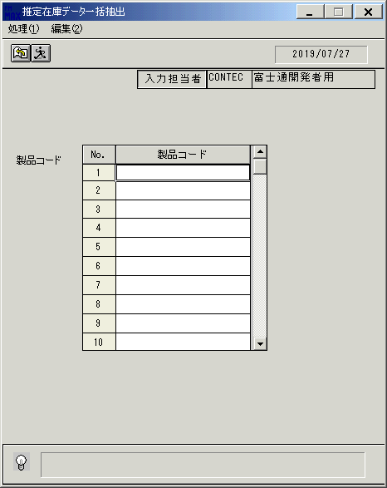
 |  |  | 操作内容 | 「推定在庫データ一括抽出」ウィンドウを初期画面表示します。

 |  |  | ２．１．2．[推定在庫データ一括抽出]ウィンドウ |  |  | 確認日 | 結果
 |  |  | 画面 | 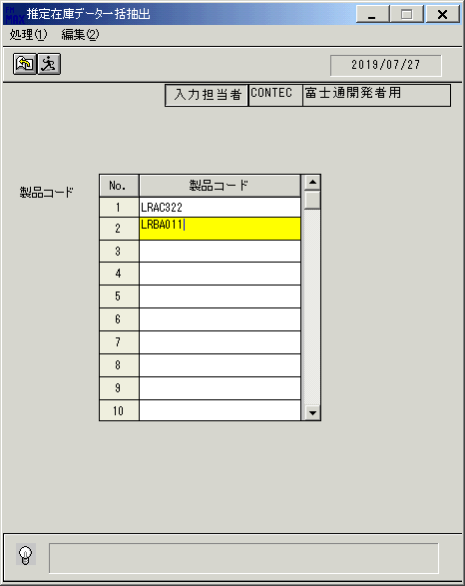
 |  |  | 操作内容 | 「製品コード」を入力します。

 |  |  | ２．１．3．[推定在庫データ一括抽出]ウィンドウ |  |  | 確認日 | 結果
 |  |  | 画面 | 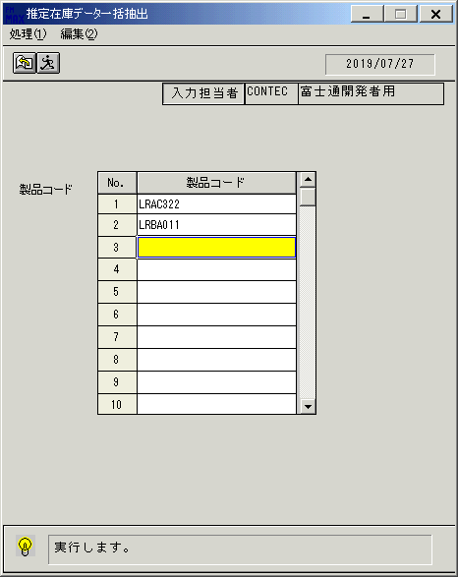
 |  |  | 操作内容 | 実行ボタンをクリックします。

 |  |  | ２．１．4．[推定在庫データ一括抽出]ウィンドウ - [推定在庫データ一括抽出]ウィンドウ |  |  | 確認日 | 結果
 |  |  | 画面 | 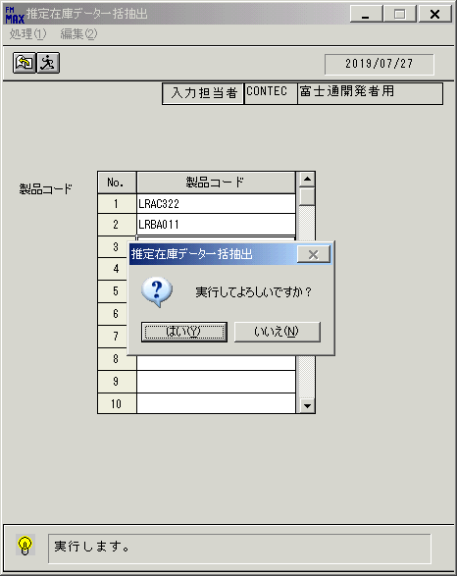
 |  |  | 操作内容 | 「はい」をクリックしてCSVファイルを保存します。

 |  |  | ２．１．5．[推定在庫データ一括抽出]ウィンドウ - [推定在庫データ一括抽出]ウィンドウ |  |  | 確認日 | 結果
 |  |  | 画面 | 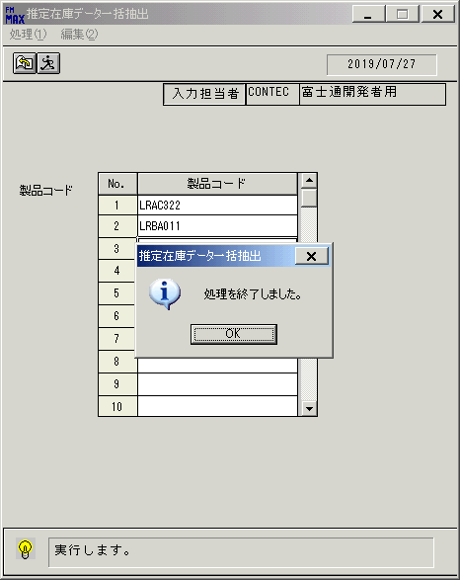
 |  |  | 操作内容 | 「OK」をクリックします。

 |  |  | ２．１．6．[推定在庫データ一括抽出]ウィンドウ |  |  | 確認日 | 結果
 |  |  | 画面 | 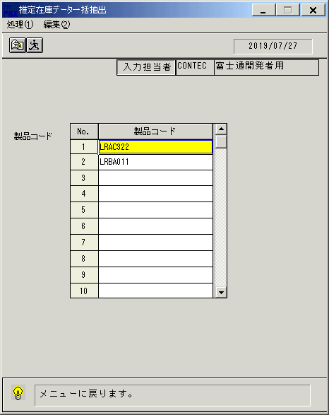
 |  |  | 操作内容 | 終了ボタンをクリックします。

 |  |  | ２．１．7．[推定在庫データ一括抽出]ウィンドウ - [推定在庫データ一括抽出]ウィンドウ |  |  | 確認日 | 結果
 |  |  | 画面 | 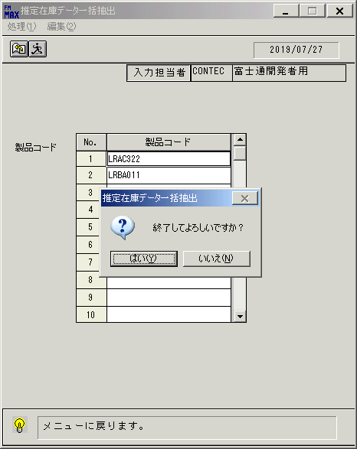
 |  |  | 操作内容 | 「はい」をクリックしてウィンドウを閉じます。

画面(推定在庫データ一括抽出)
画面項目説明 |  |  |  | ユーザ名：㈱コンテック殿 |  |  |  |  |  |  | ｼｽﾃﾑ名：新総合情報システム |  |  |  |  | ﾌﾟﾛｾｽID/名：販売システム |  | 作成日:２０１１年０１月０５日
 |  |  |  |  |  |  |  |  |  |  | ｼﾞｮﾌﾞID/名：TNA／棚卸 |  |  |  |  | ﾌﾟﾛｸﾞﾗﾑID/名：TNAFP61/推定在庫データ一括抽出 |  | 作成者：ＴＯＭ)泉本

 | 【画面項目説明】 |  | 画面名：推定在庫データ一括抽出 |  |  |  |  |  |  |  |  |  | FormID：TNAFP61 |  | ﾓｰﾄﾞ
 |  |  |  |  |  |  |  |  |  |  |  |  |  |  | 権限
 | № | 入出力項目名 |  |  | 入力 |  | 表示 | 属性 | 表示桁 | 入力桁 | レ | データソース |  | 項目名(初期値） |  |  | 項目説明
 |  |  |  |  | 必須 | 任意

 | 1 | 処理年月日 |  |  |  |  | ○ | 9 | 8 |  |  |  |  |  |  |  | 運用日付YYYY/MM/DD
 | 2 | 入力担当者コード |  |  |  |  | ○ | X | 6 |  |  |  |  |  |  |  | ログイン担当者コード
 | 3 | 入力担当者名 |  |  |  |  | ○ | NX | 20 |  |  | 担当者マスタ |  | 担当者名 |  |  | 担当者ｺｰﾄﾞ＝画面.ログイン担当者ｺｰﾄﾞ
 | 4 | 製品コード |  |  | ○ |  |  | X | 10 | 10 |  |  |  |  |  |  | 最大100行入力可能
 | 5
 | 6
 | 7
 | 8
 | 9
 | 10
 | 11
 | 12
 | 13
 | 14
 | 15
 | 16
 | 17
 | 18
 | 19
 | 20
 | 21
 | 22
 | 23
 | 24
 | 25
 | 26
 | 27
 | 28
 | 29
 | 30
 | 31
 | 32
 | 33
 | 34
 | 35
 | 36
 | 37
 | 38
 | 39
 | 40
 | 41
 | 42
 | 43
 | 45

起動元EXE
システム情報
制御ファイル
データファイル

